Лист1
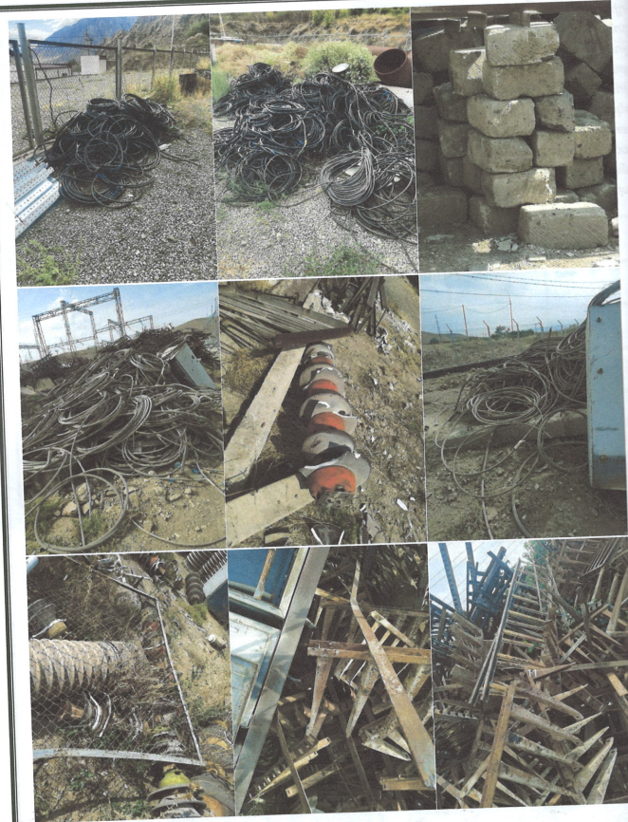
Հ/հ | Գույքի անվանում | Քանակ | Չափման | Գույքի ընդհանուր գնահատված շուկայական արժեք՝ ներառյալ ԱԱՀ | Մեկնարկային գին՝ ներառյալ ԱԱՀ | Գույքի գտնվելու վայր | Լրացուցիչ պայմաններ
 |  |  | միավոր | (ՀՀ դրամ) | (ՀՀ դրամ)

1 | 2 | 3 | 4 | 5 | 6 | 7 | 8
1 | Ծածկի պանել (քայքայված) | 5 | հատ | 20 000 | 8 000 | «Արարատ-2» Ե/Կ, | 1․ Բորսայի միջնորդավճարը, գույքի տեղափոխման և գործարքի իրականացման հետ կապված այլ ծախսերը ներառված չեն գործարքի գնի մեջ։
 |  |  |  |  |  | Արարատի մարզ | 2․ Գույքի տեղափոխումն ապահովելու է գնորդը։
2 | Քար տուֆ (քայքայված) | 258 | հատ | 33 540 | 13 416 | «Արարատ-2» Ե/Կ,
 |  |  |  |  |  | Արարատի մարզ
3 | Փայտ ապամոնտաժված | 1.3 | մ³ | 7 800 | 3 120 | «Զովունի» Ե/Կ, ք.Երևան, Եղվարդի խճուղի 22/3

